概要書
原則、オレンジ色で表示された必須項目はすべて入力してください。
そのほか、①～③（申請の際に漏れが多い箇所）も併せてご確認ください。
①区域図に行為の場所を明示していますか？
②付近見取図に図は挿入されていますか？別紙参照としていませんか？
③配置図に図は挿入されていますか？別紙参照としていませんか？
★入力もれはありませんか？★
 | 様式第５号の２(第６条関係)
東山会地区まちづくり協定に係る地区内における行為の概要書
届出者 |  | 氏名
 |  | 住所 |  |  |  |  |  |  |  |  |  |  |  |  |  |  |  |  |  |  |  |  |  |  |  |  |  |  |  |  | 電話
代理者 |  |  |  |  |  |  |  |  |  |  |  |  |  |  |  |  |  |  |  |  |  |  |  |  |  |  |  |  |  |  | 電話
 |  |  |  |  |  |  |  |  |  |  |  |  |  |  |  |  |  |  |  |  |  |  |  |  |  |  |  |  |  |  | Fax
設計者 |  |  |  |  |  |  |  |  |  |  |  |  |  |  |  |  |  |  |  |  |  |  |  |  |  |  |  |  |  |  | 電話
施工者 |  |  |  |  |  |  |  |  |  |  |  |  |  |  |  |  |  |  |  |  |  |  |  |  |  |  |  |  |  |  | 電話

行為の種類 |  |  |  |  |  | □ |  | （ | □ | 建築物・ |  | □ |  | 工作物）の （ |  |  |  |  |  | □ | 新築・ |  |  | □ |  | 増築・ |  |  | □ | 改築・ |  |  | □ |  | 用途の変更）
 |  |  |  |  |  | □ |  | 土地の区画形質又は用途の変更 |  |  |  |  |  |  |  |  |  |  |  |  |  | □ |  |  | その他 |  |  |  | （ |  |  |  |  |  |  |  |  | ）
行為の場所 |  |  |  |  |  | 神戸市東灘区
行為の概要 |  | 用途・業種 |  |  |  | 申請建物： |  |  |  |  |  |  |  |  |  |  |  |  |  |  |  |  |  |  |  | 従前建物：
 |  | 階数 |  |  |  | 地上 |  |  |  |  |  | 階 |  |  | 地下 |  |  |  |  |  |  |  | 階 |  |  | 構造 |  |  |  |  |  |  |  |  |  |  | 造
 |  | 高さ |  |  |  | 地上 |  |  |  |  |  |  |  |  | ｍ |  | 地下 |  |  |  |  |  |  |  |  |  |  | ｍ
 |  | 軒 高※ |  |  |  |  |  |  |  |  |  | ｍ
 |  |  |  |  |  | 届出部分 |  |  |  |  |  |  |  |  | 届出以外の部分 |  |  |  |  |  |  |  |  |  |  | 合 計
 |  | 敷地面積 |  |  |  |  |  |  |  |  |  |  |  |  |  |  |  |  |  |  |  |  |  |  |  |  |  |  |  |  |  |  |  |  |  |  | ㎡
 |  | 建築面積 |  |  |  |  |  |  |  |  |  |  | ㎡ |  |  |  |  |  |  |  |  |  |  | ㎡ |  | 0 |  |  |  |  |  |  |  |  |  |  | ㎡
 |  | 延べ面積 |  |  |  |  |  |  |  |  |  |  | ㎡ |  |  |  |  |  |  |  |  |  |  | ㎡ |  | 0 |  |  |  |  |  |  |  |  |  |  | ㎡
工事期間 |  |  |  |  |  |  |  |  |  | 年 |  |  | 月 |  |  |  |  | 日 ～ |  |  |  |  |  |  |  |  | 年 |  |  |  | 月 |  |  |  |  | 日（予定）
区 域 図 |  |  |  |  |  |  | ↓ | 行為の場所を〇で 明示してください。 |  |  |  |  |  |  |  | 行為の 場所 |  |  |  |  | チェックリスト
 |  |  |  |  |  |  |  |  |  |  |  |  |  |  |  |  |  |  |  |  | 第５条：建築物の高さの制限
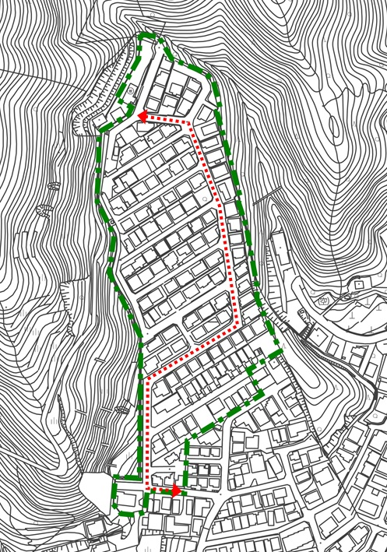
 |  |  |  |  |  |  |  |  |  |  |  |  |  |  |  |  |  |  |  |  | 建築物の軒高
 |  |  |  |  |  |  |  |  |  |  |  |  |  |  |  |  |  |  |  |  | ※軒高の算定にあたっては、建築基準法と考え方が異なります。詳しくは東山会地区まちづくり協定運用細則をご覧ください。

 |  |  |  |  |  |  |  |  |  |  |  |  |  |  |  |  |  |  |  |  | □ |  |  | 7m以下
 |  |  |  |  |  |  |  |  |  |  |  |  |  |  |  |  |  |  |  |  | □ |  |  | 7mを超える（ただし書きの適用）
 |  |  |  |  |  |  |  |  |  |  |  |  |  |  |  |  |  |  |  |  | □ |  |  | 7mを超える
 |  |  |  |  |  |  |  |  |  |  |  |  |  |  |  |  |  |  |  |  | 第６条：建築物の壁面の位置の制限
 |  |  |  |  |  |  |  |  |  |  |  |  |  |  |  |  |  |  |  |  | 隣地境界線からの壁面までの距離
 |  |  |  |  |  |  |  |  |  |  |  |  |  |  |  |  |  |  |  |  | □ |  |  | 0.5m以上
 |  |  |  |  |  |  |  |  |  |  |  |  |  |  |  |  |  |  |  |  | □ |  |  | 0.5m未満
 |  |  |  |  |  |  |  |  |  |  |  |  |  |  |  |  |  |  |  |  | 第７条：建築物の用途の制限
 |  |  |  |  |  |  |  |  |  |  |  |  |  |  |  |  |  |  |  |  | 共同住宅・長屋、寄宿舎又は下宿の用途
 |  |  |  |  |  |  |  |  |  |  |  |  |  |  |  |  |  |  |  |  | □ |  |  | 無 |  |  |  |  | □ |  | 有
 |  |  |  |  |  |  |  |  |  |  |  |  |  |  |  |  |  |  |  |  | 第８条：建築物等の色彩
 |  |  |  |  |  |  |  |  |  |  |  |  |  |  |  |  |  |  |  |  | □ |  |  | 建築物等の外壁や屋根等は、
 |  |  |  |  |  |  |  |  |  |  |  |  |  |  |  |  |  |  |  |  |  |  |  | 緑豊かな住宅地景観に調和するよう配慮
 |  |  |  |  |  |  |  |  |  |  |  |  |  |  |  |  |  |  |  |  | 第９条：門灯等の設置
 |  |  |  |  |  |  |  |  |  |  |  |  |  |  |  |  |  |  |  |  | □ |  |  | 門灯等を設置
 |  |  |  |  |  |  |  |  |  |  |  |  |  |  |  |  |  |  |  |  | 第10条：建築物の配置等の配慮
 |  |  |  |  |  |  |  |  |  |  |  |  |  |  |  |  |  |  |  |  | □ |  |  | 建築物の配置等は近隣の住環境や
 |  |  |  |  |  |  |  |  |  |  |  |  |  |  |  |  |  |  |  |  |  |  |  | プライバシーに配慮
 |  |  |  |  |  |  |  |  |  |  |  |  |  |  |  |  |  |  |  |  | □ |  |  | 道路における見通しを確保できるよう
 |  |  |  |  |  |  |  |  |  |  |  |  |  |  |  |  |  |  |  |  |  |  |  | 建築物の配置等に配慮（メイン道路沿い）
 |  |  |  |  |  |  |  |  |  |  |  |  |  |  |  |  |  |  |  |  | 第11条：宅地内の緑化
 |  |  |  |  |  |  |  |  |  |  |  |  |  |  |  |  |  |  |  |  | □ |  |  | 近隣に配慮しながら宅地内を緑化

受付番号及び年月日 |  |  |  |  |  |  |  |  |  |  | 第 |  |  |  |  |  |  |  | 号 |  |  |  |  |  |  |  |  |  | 年 |  |  | 月 |  |  |  | 日
 |  |  |  |  |  |  |  |  |  |  |  |  |  |  |  |  |  |  |  |  |  |  |  |  |  |  |  |  |  |  |  |  |  | （裏面につづく）
 |  | 裏面
付近見取図

配置図等

 | ※注意事項
 |  |  | １ 付近見取図に明示する事項
 |  |  | 方位，道路及び目標となる地形地物
 |  |  | ２ 配置図等に明示する事項
 |  |  |  | ① 縮尺，方位，敷地境界線，敷地内における建築物等の位置
 |  |  |  |  | 届出に係る建築物等と他の建築物等との別並びに敷地の接する道路の位置及び幅員
 |  |  |  | ② 壁面等の位置の制限に係る場合は，①に加えて制限線及び関係断面図
 |  |  | ※ 個人情報保護のため，部屋割り等建築物内部の状況は記載する必要がありません。

